EST_SEG_2024
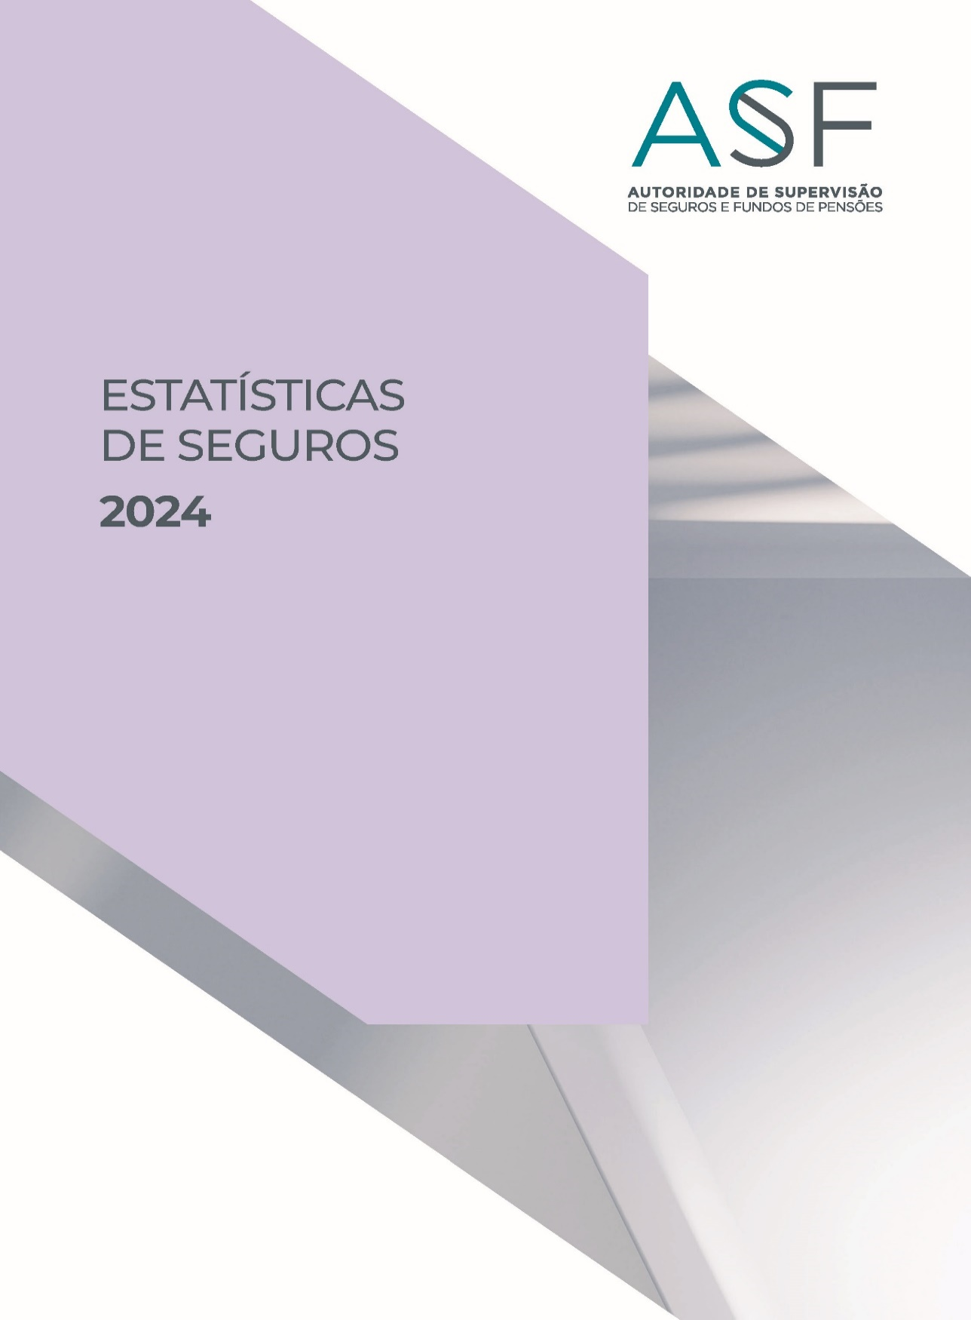

Q1G1
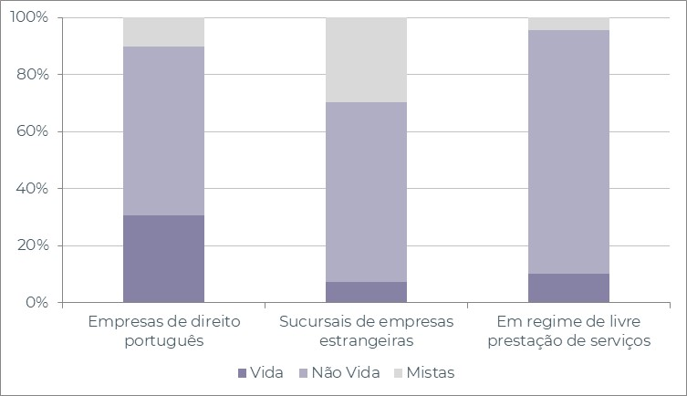
Quadro 1 - Número de empresas de seguros a operar em Portugal

2024 | Vida | Não Vida | Mistas | Total
Em regime de estabelecimento | 14 | 40 | 12 | 66
Empresas de seguros de direito português | 12 | 23 | 4 | 39
Empresas de seguros | 12 | 21 | 4 | 37
Empresas de resseguro | 0 | 1 | 0 | 1
Mútuas | 0 | 1 | 0 | 1
Sucursais de empresas de seguros estrangeiras | 2 | 17 | 8 | 27
Sediadas na União Europeia | 2 | 17 | 8 | 27
Sediadas noutros países | 0 | 0 | 0 | 0
Em regime de livre prestação de serviços | 54 | 458 | 24 | 536

Gráfico 1 - Distribuição percentual do número de empresas de seguros

Q2G2
Quadro 2 - Número de empresas de seguros, distribuído pelos grupos de ramos Não Vida

2024 | Empresas de seguros | Empresas de resseguro | Mútuas | Sucursais sediadas fora da UE
Acidentes e Doença | 20 | 1 | 1 | 0
Acidentes de Trabalho | 14 | 1 | 1 | 0
Doença | 19 | 1 | 0 | 0
Incêndio e Outros Danos | 15 | 1 | 1 | 0
Riscos Múltiplos Habitação | 14 | 1 | 1 | 0
Riscos Múltiplos Comerciantes | 11 | 1 | 0 | 0
Riscos Múltiplos Industrial | 9 | 1 | 0 | 0
Automóvel | 13 | 1 | 0 | 0
Marítimo e Transportes | 9 | 1 | 1 | 0
Aéreo | 5 | 1 | 0 | 0
Mercadorias Transportadas | 9 | 1 | 0 | 0
R. Civil Geral | 13 | 1 | 0 | 0
Diversos | 19 | 1 | 0 | 0
Crédito | 2 | 0 | 0 | 0
Caução | 11 | 1 | 0 | 0
Assistência | 12 | 0 | 0 | 0

Gráfico 2 - Delegações das empresas de seguros

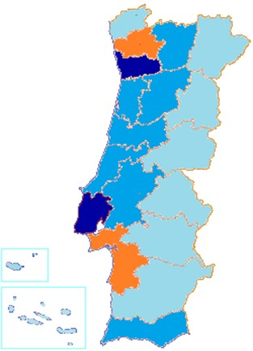

 |  | Menos de 30
 |  | Entre 30 e 60
 |  | Entre 60 e 90
 |  | Mais de 90

Q5G3G4
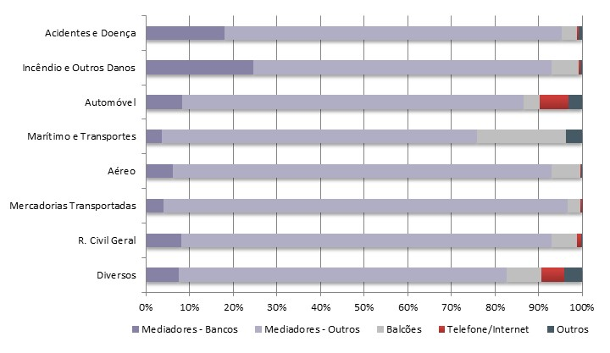
Quadro 5 - Distribuição dos prémios de seguro direto por canais de distribuição

2024 | Mediadores |  | Venda direta |  | Outros
 | Bancos | Outros | Balcões | Telefone / Internet
Vida (Excluindo PPR) | 64.6% | 28.2% | 3.5% | 0.8% | 2.9%
PPR | 83.2% | 15.1% | 1.4% | 0.3% | 0.0%
Acidentes e Doença | 18.1% | 77.1% | 3.6% | 0.4% | 0.8%
Acidentes de Trabalho | 7.2% | 88.4% | 3.5% | 0.3% | 0.7%
Doença | 24.0% | 70.0% | 4.5% | 0.6% | 0.8%
Incêndio e Outros Danos | 24.6% | 68.3% | 6.2% | 0.5% | 0.4%
Riscos Múltiplos | 25.9% | 67.1% | 6.1% | 0.5% | 0.4%
Automóvel | 8.2% | 78.3% | 3.7% | 6.7% | 3.1%
Marítimo e Transportes | 3.7% | 72.2% | 20.4% | 0.0% | 3.7%
Aéreo | 6.1% | 86.9% | 6.6% | 0.1% | 0.3%
Mercadorias Transportadas | 4.0% | 92.6% | 3.0% | 0.2% | 0.1%
R. Civil Geral | 8.2% | 84.8% | 5.9% | 0.9% | 0.3%
Diversos | 7.6% | 75.0% | 8.0% | 5.2% | 4.2%

Gráfico 3 - Canais de distribuição (Vida)

Gráfico 4 - Canais de distribuição (Ramos Não Vida)

Q8G5
Quadro 8 - Número de mediadores inscritos no final do exercício e respectivas remunerações

2024 | N.º Mediadores | Remunerações (milhares de euros)
Agente de Seguros | 10199 | 1034472
Pessoas Singulares | 6416 | 82695
Pessoas Coletivas | 3783 | 951776
Corretor de Seguros | 68 | 258539
Pessoas Singulares | 0 | 0
Pessoas Coletivas | 68 | 258539
Mediador de Seguros a Título Acessório | 6 | 1465
Pessoas Singulares | 1 | 14
Pessoas Coletivas | 5 | 1451
Mediador de Resseguros | 16 | 103
Outros | 0 | 720
Total Autorizados pela ASF | 10289 | 1,295,298
Mediadores Estrangeiros que notificaram a ASF | 3799 | 42137
Em regime de estabelecimento | 68 | -
Em regime de livre prestação de serviços | 3731 | -

Gráfico 5 - Mediadores, dispersão geográfica
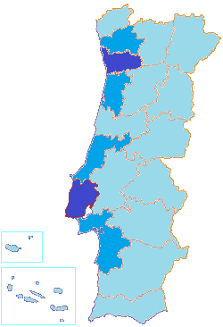

 |  | Menos de 500
 |  | Entre 500 e 1 000
 |  | Entre 1 000 e 1 500
 |  | Mais de 1 500

Q64,G6
Gráfico 6 - Parque Automóvel seguro, concentração por distrito
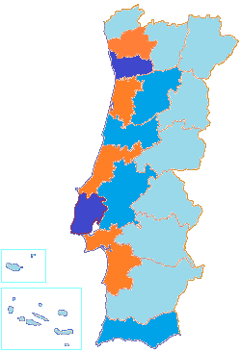

 |  |  |  |  | Menos de 250 000
 |  |  |  |  | Entre 250 000 e 500 000
 |  |  |  |  | Entre 500 000 e 1 000 000
 |  |  |  |  | Mais de 1 000 000

Quadro 64 - Parque Automóvel seguro, por categoria de veículo e ano de construção
210000 | -1 Ano | 1 Ano | 2 Anos | 3 Anos | 4 Anos | Entre 5 a 10 anos | Mais de 10 anos
Categoria | Ano de construção
 | 2024 | 2023 | 2022 | 2021 | 2020 | Entre 5 e 10 anos | Mais de 10 anos
Agrícolas | 1.7% | 1.7% | 1.9% | 2.0% | 1.8% | 10.1% | 80.8%
Ciclomotor | 0.7% | 0.8% | 0.8% | 0.7% | 0.7% | 4.5% | 91.8%
Ligeiros | 3.0% | 3.0% | 2.5% | 2.6% | 2.6% | 23.3% | 63.1%
Máquinas Industriais | 5.7% | 5.6% | 5.3% | 5.3% | 5.6% | 30.8% | 41.8%
Motociclos | 6.7% | 6.6% | 5.7% | 5.2% | 4.5% | 21.4% | 49.8%
Triciclo | 5.0% | 4.7% | 7.6% | 9.9% | 6.6% | 30.0% | 36.2%
Quadriciclo | 5.2% | 4.2% | 3.9% | 3.4% | 2.5% | 15.1% | 65.8%
Outros Veículos | 13.8% | 7.2% | 3.3% | 4.3% | 4.0% | 18.6% | 48.7%
Pesados | 4.7% | 5.6% | 4.2% | 3.3% | 2.7% | 21.8% | 57.6%
Reboques | 2.4% | 2.4% | 2.5% | 2.4% | 2.2% | 15.0% | 73.0%

Q73,74,G7
Quadro 73 - Investimentos das empresas de seguros
 |  |  |  | (milhares de euros)
2024 | Vida | Não Vida | Não afetos | Total

Títulos da Dívida Pública | 15420272 | 3018902 | 1059262 | 19498436
Obrigações de entidades privadas e PC | 10460756 | 2526045 | 499758 | 13486559
Ações e Títulos de participação | 1357095 | 1144946 | 1895662 | 4397703
UP em Fundos de Investimento | 10989739 | 953407 | 34987 | 11978133
Terrenos e Edifícios | 240003 | 168002 | 142887 | 550892
Dep. remunerados, CD, MMI | 174404 | 49341 | 53495 | 277240
Caixa e disp. à vista não remuneradas | 646655 | 215192 | 361619 | 1223466
Derivados | 537200 | -15240 | -569312 | -47352
Empréstimos | 471629 | 124348 | 147528 | 743505
Outros ativos aceites | -62638 | 267060 | 14872 | 219295
Total | 40235115 | 8452003 | 3640759 | 52327877

Gráfico 7 - Dispersão dos investimentos por classe de ativos
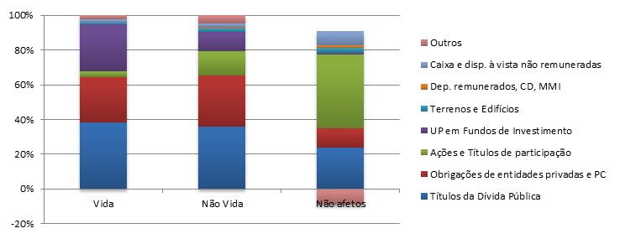

Quadro 74 - Rendibilidade dos investimentos
 |  |  |  | (milhares de euros)
Rendibilidade dos investimentos | Vida | Não Vida | Não afetos | Total

Valor médio dos investimentos | 40017553 | 8075774 | 3388803 | 51482130
Rendimentos | 681441 | 196306 | 116713 | 994460
Ganhos líquidos | -283337 | -17660 | -17264 | -318260
Imparidades | -3820 | 7397 | 8527 | 12104
Total | 401924 | 171249 | 90922 | 664095
Taxa de rendibilidade | 1.0% | 2.1% | 2.7% | 1.3%

